Entropy and Cross Entropy
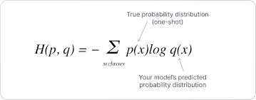
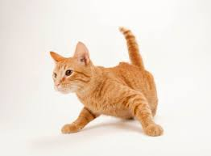
Neural Network
(Hidden Layers)
 |  |  |  | Y | Y' | H(Y) | H(Y') | H(Y,Y')
 |  |  |  | 0 | 0.01 | -2.3253496664E-06 | -0.066438561898 | 0
 |  |  |  | 1 | 0.0005 | 0 | -0.0054828921423 | -10.965784285
 |  |  |  | 0 | 0.005 | -2.3253496664E-06 | -0.038219280949 | 0
Feature Vector(X)
 |  |  |  | 0 | 0.98 | -2.3253496664E-06 | -0.028563418746 | 0
 |  |  |  |  |  | 6.9760489993E-06 | 0.13870415374 | 10.965784285

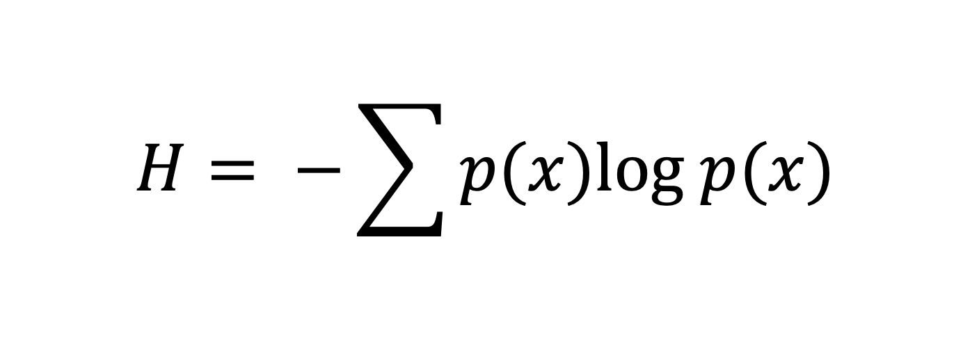
 |  |  | 0.01
Clases | Y | Y' | 0.98
Perro | 0 |  | 0.005
Gato | 1 |  | 0.005
Conejo | 0
Zorro | 0

 | (Actual)

